エビデンス
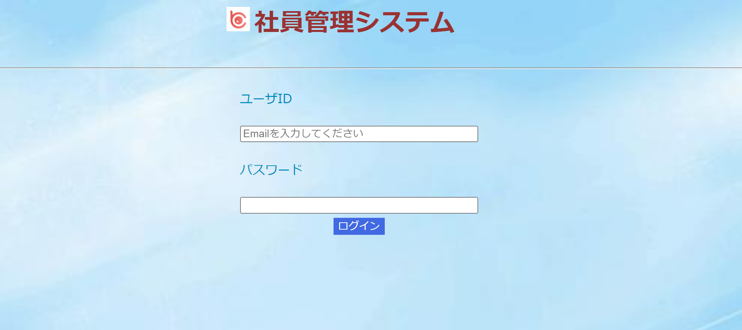
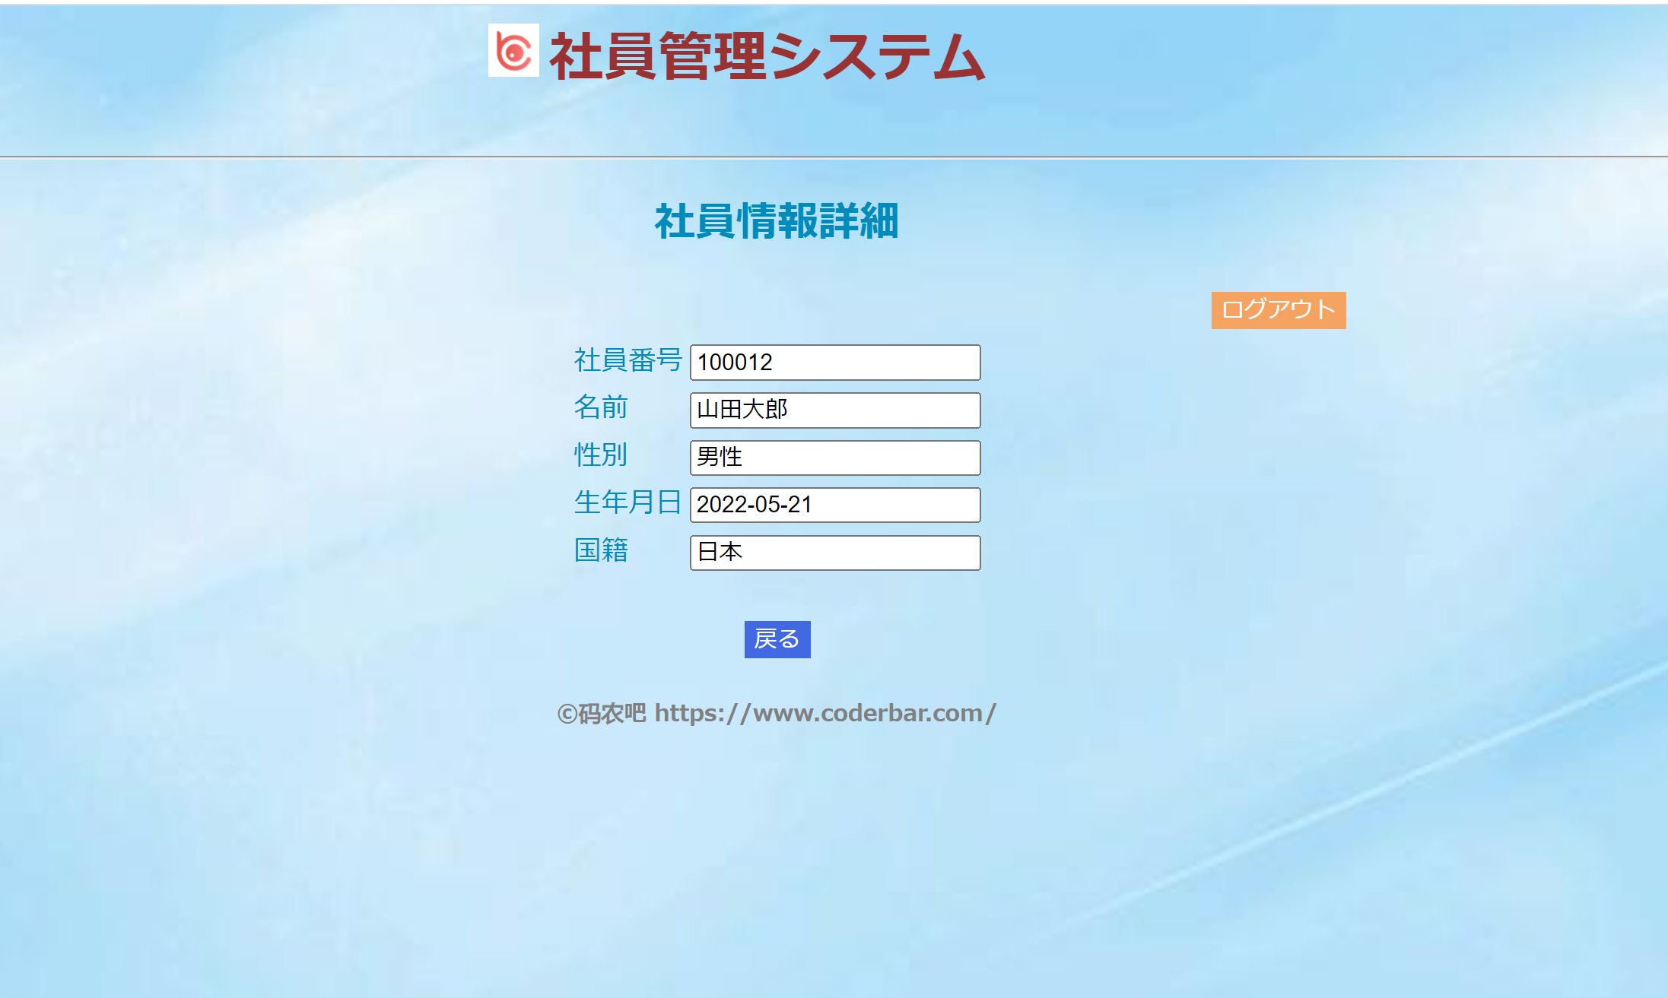
社員情報詳細画面（初期表示）

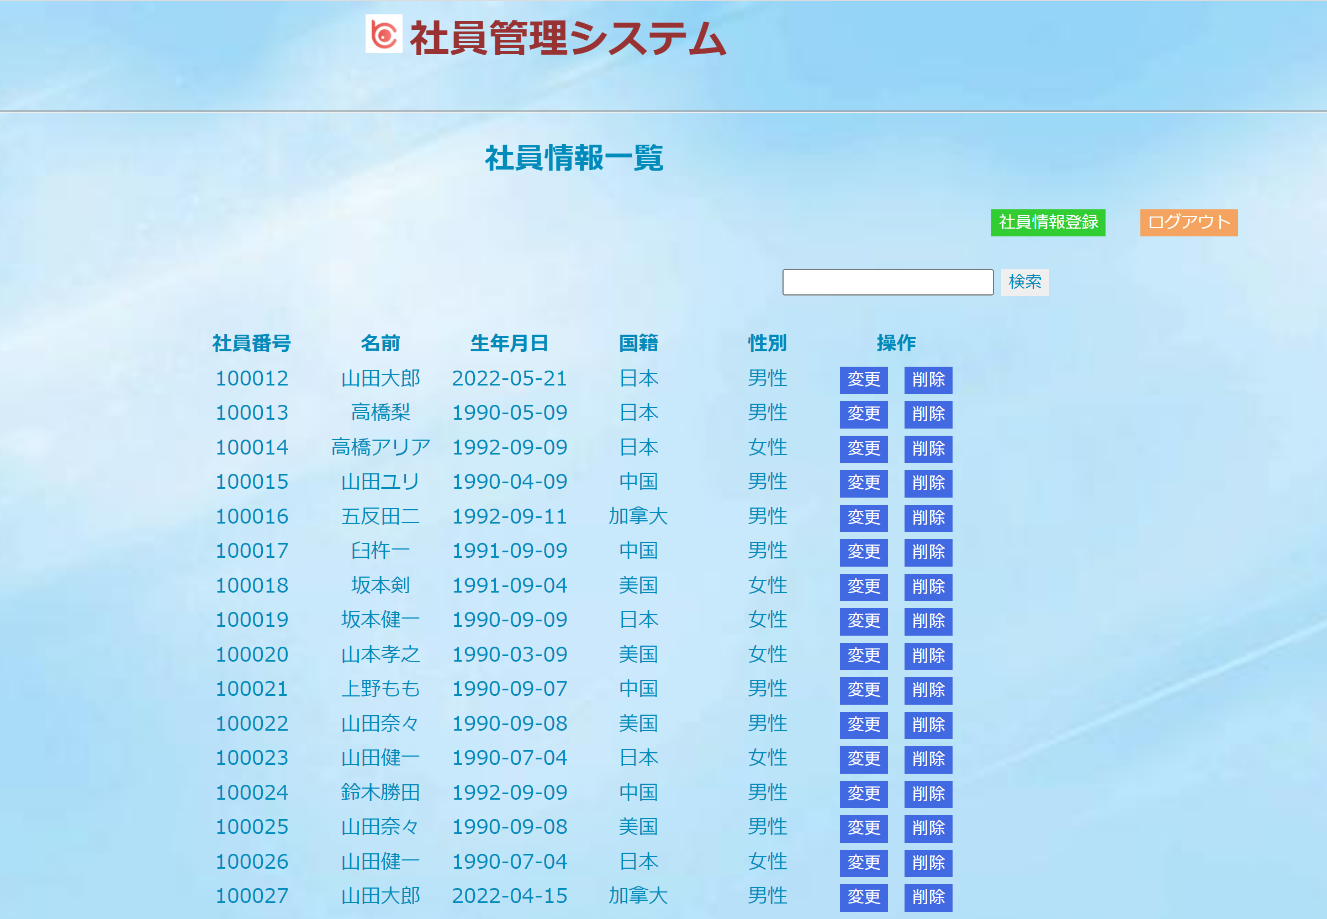
社員情報詳細画面 （一覧画面戻る）

社員情報詳細画面 （ログイン画面戻る）

